Liens entre entités
Entité détentrice |  |  |  | Entité détenue |  |  |  | Lien financier |  |  |  | Lien économique |  |  |  | Lien organisationnel |  |  | Conclusion | Appréciation de l'expert-comptable | périmètre juridiquement applicable
Dénomination | Assujettie à la TVA | Établie en France | Membre d'un GTVA | Dénomination | Assujettie à la TVA | Établie en France | Membre d'un GTVA | % de détention du capital (1) | % de détention des DDV (2) | Lien réputé établi par la loi (3) | Existence d'un lien financier | Activité principale de même nature | activités ayant un objectif économique commun | activité réalisée au bénéfice des autres membres | Existence d'un lien économique | Entités sous la même direction | Entités en concertation concernant leurs activités | Existence d'un lien organisationnel | Éligibles au dispositif groupe TVA |  | => Faire le "Test d'éligibilité au GTVA" sur le site internet www.mzgtva.fr
Société A | OUI | OUI | NON | Société B | OUI | OUI | NON | 100% | 100% | NON | OUI | NON | NON | OUI | OUI | OUI | OUI | OUI | OUI | OK
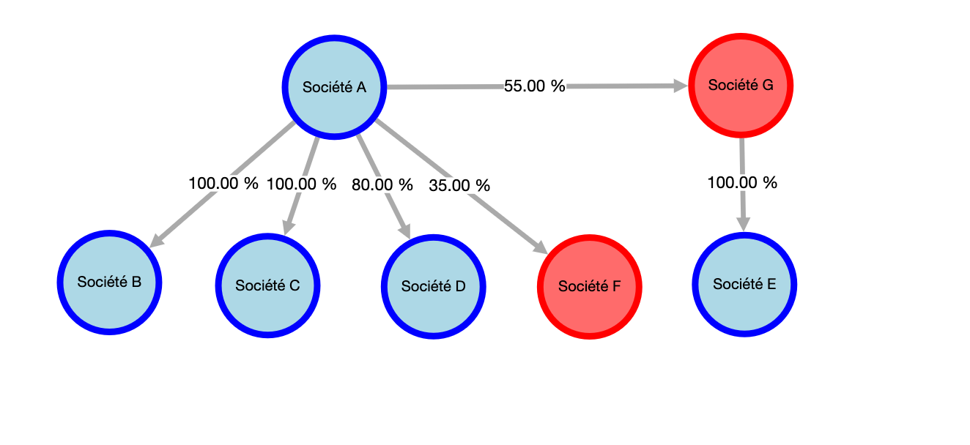
Société A | OUI | OUI | NON | Société C | OUI | OUI | NON | 100% | 100% | NON | OUI | NON | NON | OUI | OUI | OUI | OUI | OUI | OUI | OK
Société A | OUI | OUI | NON | Société D | OUI | OUI | NON | 80% | 80% | NON | OUI | NON | OUI | NON | OUI | OUI | OUI | OUI | OUI | OK
Société A | OUI | OUI | NON | Société G | OUI | NON | NON | 55% | 55% | NON | OUI | OUI | OUI | NON | OUI | OUI | OUI | OUI | NON | OK
Société A | OUI | OUI | NON | Société F | OUI | OUI | OUI | 35% | 35% | NON | NON | OUI | OUI | NON | OUI | OUI | OUI | OUI | NON | OK
Société G | OUI | NON | NON | Société E | OUI | OUI | NON | 100% | 100% | NON | OUI | OUI | OUI | NON | OUI | OUI | OUI | OUI | OUI | OK
 |  |  |  |  |  |  |  |  |  |  | NON |  |  |  | NON |  |  | NON | NON
 |  |  |  |  |  |  |  |  |  |  | NON |  |  |  | NON |  |  | NON | NON
 |  |  |  |  |  |  |  |  |  |  | NON |  |  |  | NON |  |  | NON | NON
 |  |  |  |  |  |  |  |  |  |  | NON |  |  |  | NON |  |  | NON | NON
 |  |  |  |  |  |  |  |  |  |  | NON |  |  |  | NON |  |  | NON | NON
 |  |  |  |  |  |  |  |  |  |  | NON |  |  |  | NON |  |  | NON | NON
 |  |  |  |  |  |  |  |  |  |  | NON |  |  |  | NON |  |  | NON | NON
 |  |  |  |  |  |  |  |  |  |  | NON |  |  |  | NON |  |  | NON | NON
 |  |  |  |  |  |  |  |  |  |  | NON |  |  |  | NON |  |  | NON | NON

(1) Il existe un lien financier étroit lorsqu'une entité détient directement ou indirectement plus de 50% du capital d'une autre entreprise.
(2) Il existe un lien financier étroit lorsqu'une entité détient directement ou indirectement plus de 50% des droits de vote d'une autre entreprise. |  |  |  |  |  |  |  |  | Commentaires :
(3) On présume l'existence de relations financières étroites, même en l'absence de détention des droits de vote ou du capital entre les entités suivantes : - Les organes centraux, caisses et fédérations (ex: banque mutualiste ou coopérative) - Les membres des groupements de mutuelles, d’assurances ou d’organismes sociaux. - Les personnes respectant les conditions pour l'établissement des comptes combinés - Les groupements paritaires de protection sociale - Les sociétés de coordination et les organismes qui possèdent leur capital. |  |  |  |  |  |  |  |  | Les sociétés A, B, C, D et E respectent les conditions d’éligibilité au dispositif groupe TVA. Elles représentent le périmètre juridiquement applicable, le plus large possible. Ainsi, le groupe TVA peut être constitué de ces cinq entités ou de moins, avec un minimum de deux.

Impact TS
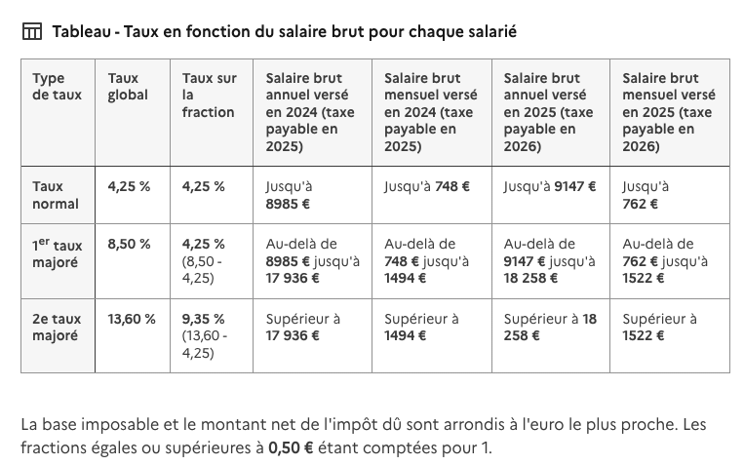
Impact lié à la mise en place du groupe TVA sur la taxe sur les salaires

⚠️ Pour une meilleure comparabilité des modélisations présentées dans ce mémoire et à des fins de simplification, l’hypothèse suivante concernant la masse salariale a été retenue, bien qu’elle ne reflète pas le véritable ordre de grandeur des sociétés A, B, C, D et E : - Le nombre de salariés est fixé à 20 par société. - Le total des rémunérations brutes annuelles est de 2 520 000 € par société. Il est également possible de réaliser cette estimation à partir des données N-1. Dans ce cas, il convient de renseigner directement les bases des rémunérations imposables figurant dans la dernière déclaration annuelle de liquidation et de régularisation de la taxe sur les salaires (Cerfa 2502-SD), via l’outil disponible en ligne sur le site www.mzgtva.fr

 | TAXE SUR SALAIRES - REGLE DES SEUILS DE BASES |  |  |  | Base 1er taux majoré | Base 2ème taux majoré
 | Bases annuelles taux normal |  | 18,258.00 | 9,147.00 | 9,111.00 | 18,258.00

TAXE SUR SALAIRES - SEUILS DE TAUX |  |  | Le tableau des taux en fonction du salaire brut pour chaque salarié est disponible à la fin de cet onglet
Taux normal | 4.25%
1er taux majoré | 4.25%
2ème taux majoré | 9.35%

Société A

Salarié | Montant brut mensuel moyen estimé | Montant brut annuel estimé |  | Base selon taux
 |  |  |  | Base taux normal | Base 1er taux majoré | Base 2ème taux majoré
Salarié 1 | 20,000.00 | 240,000.00 |  | 240,000.00 | 9,111.00 | 221,742.00
Salarié 2 | 19,000.00 | 228,000.00 |  | 228,000.00 | 9,111.00 | 209,742.00
Salarié 3 | 18,000.00 | 216,000.00 |  | 216,000.00 | 9,111.00 | 197,742.00
Salarié 4 | 17,000.00 | 204,000.00 |  | 204,000.00 | 9,111.00 | 185,742.00
Salarié 5 | 16,000.00 | 192,000.00 |  | 192,000.00 | 9,111.00 | 173,742.00
Salarié 6 | 15,000.00 | 180,000.00 |  | 180,000.00 | 9,111.00 | 161,742.00
Salarié 7 | 14,000.00 | 168,000.00 |  | 168,000.00 | 9,111.00 | 149,742.00
Salarié 8 | 13,000.00 | 156,000.00 |  | 156,000.00 | 9,111.00 | 137,742.00
Salarié 9 | 12,000.00 | 144,000.00 |  | 144,000.00 | 9,111.00 | 125,742.00
Salarié 10 | 11,000.00 | 132,000.00 |  | 132,000.00 | 9,111.00 | 113,742.00
Salarié 11 | 10,000.00 | 120,000.00 |  | 120,000.00 | 9,111.00 | 101,742.00
Salarié 12 | 9,000.00 | 108,000.00 |  | 108,000.00 | 9,111.00 | 89,742.00
Salarié 13 | 8,000.00 | 96,000.00 |  | 96,000.00 | 9,111.00 | 77,742.00
Salarié 14 | 7,000.00 | 84,000.00 |  | 84,000.00 | 9,111.00 | 65,742.00
Salarié 15 | 6,000.00 | 72,000.00 |  | 72,000.00 | 9,111.00 | 53,742.00
Salarié 16 | 5,000.00 | 60,000.00 |  | 60,000.00 | 9,111.00 | 41,742.00
Salarié 17 | 4,000.00 | 48,000.00 |  | 48,000.00 | 9,111.00 | 29,742.00
Salarié 18 | 3,000.00 | 36,000.00 |  | 36,000.00 | 9,111.00 | 17,742.00
Salarié 19 | 2,000.00 | 24,000.00 |  | 24,000.00 | 9,111.00 | 5,742.00
Salarié 20 | 1,000.00 | 12,000.00 |  | 12,000.00 | 2,853.00 | 0.00
TOTAL Société A | 210,000.00 | 2,520,000.00 |  | 2,520,000.00 | 175,962.00 | 2,161,098.00

Société B

Salarié | Montant brut mensuel moyen estimé | Montant brut annuel estimé |  | Base selon taux
 |  |  |  | Base taux normal | Base 1er taux majoré | Base 2ème taux majoré
Salarié 1 | 15,000.00 | 180,000.00 |  | 180,000.00 | 9,111.00 | 161,742.00
Salarié 2 | 14,000.00 | 168,000.00 |  | 168,000.00 | 9,111.00 | 149,742.00
Salarié 3 | 13,000.00 | 156,000.00 |  | 156,000.00 | 9,111.00 | 137,742.00
Salarié 4 | 12,000.00 | 144,000.00 |  | 144,000.00 | 9,111.00 | 125,742.00
Salarié 5 | 11,000.00 | 132,000.00 |  | 132,000.00 | 9,111.00 | 113,742.00
Salarié 6 | 10,000.00 | 120,000.00 |  | 120,000.00 | 9,111.00 | 101,742.00
Salarié 7 | 9,000.00 | 108,000.00 |  | 108,000.00 | 9,111.00 | 89,742.00
Salarié 8 | 8,000.00 | 96,000.00 |  | 96,000.00 | 9,111.00 | 77,742.00
Salarié 9 | 7,000.00 | 84,000.00 |  | 84,000.00 | 9,111.00 | 65,742.00
Salarié 10 | 6,000.00 | 72,000.00 |  | 72,000.00 | 9,111.00 | 53,742.00
Salarié 11 | 5,000.00 | 60,000.00 |  | 60,000.00 | 9,111.00 | 41,742.00
Salarié 12 | 4,000.00 | 48,000.00 |  | 48,000.00 | 9,111.00 | 29,742.00
Salarié 13 | 3,000.00 | 36,000.00 |  | 36,000.00 | 9,111.00 | 17,742.00
Salarié 14 | 2,000.00 | 24,000.00 |  | 24,000.00 | 9,111.00 | 5,742.00
Salarié 15 | 1,000.00 | 12,000.00 |  | 12,000.00 | 2,853.00 | 0.00
Salarié 16 | 5,000.00 | 60,000.00 |  | 60,000.00 | 9,111.00 | 41,742.00
Salarié 17 | 4,000.00 | 48,000.00 |  | 48,000.00 | 9,111.00 | 29,742.00
Salarié 18 | 3,000.00 | 36,000.00 |  | 36,000.00 | 9,111.00 | 17,742.00
Salarié 19 | 2,000.00 | 24,000.00 |  | 24,000.00 | 9,111.00 | 5,742.00
Salarié 20 | 1,000.00 | 12,000.00 |  | 12,000.00 | 2,853.00 | 0.00
TOTAL Société B | 135,000.00 | 1,620,000.00 |  | 1,620,000.00 | 169,704.00 | 1,267,356.00

Société C

Salarié | Montant brut mensuel moyen estimé | Montant brut annuel estimé |  | Base selon taux
 |  |  |  | Base taux normal | Base 1er taux majoré | Base 2ème taux majoré
Salarié 1 | 15,000.00 | 180,000.00 |  | 180,000.00 | 9,111.00 | 161,742.00
Salarié 2 | 14,000.00 | 168,000.00 |  | 168,000.00 | 9,111.00 | 149,742.00
Salarié 3 | 13,000.00 | 156,000.00 |  | 156,000.00 | 9,111.00 | 137,742.00
Salarié 4 | 12,000.00 | 144,000.00 |  | 144,000.00 | 9,111.00 | 125,742.00
Salarié 5 | 11,000.00 | 132,000.00 |  | 132,000.00 | 9,111.00 | 113,742.00
Salarié 6 | 10,000.00 | 120,000.00 |  | 120,000.00 | 9,111.00 | 101,742.00
Salarié 7 | 9,000.00 | 108,000.00 |  | 108,000.00 | 9,111.00 | 89,742.00
Salarié 8 | 8,000.00 | 96,000.00 |  | 96,000.00 | 9,111.00 | 77,742.00
Salarié 9 | 7,000.00 | 84,000.00 |  | 84,000.00 | 9,111.00 | 65,742.00
Salarié 10 | 6,000.00 | 72,000.00 |  | 72,000.00 | 9,111.00 | 53,742.00
Salarié 11 | 5,000.00 | 60,000.00 |  | 60,000.00 | 9,111.00 | 41,742.00
Salarié 12 | 4,000.00 | 48,000.00 |  | 48,000.00 | 9,111.00 | 29,742.00
Salarié 13 | 3,000.00 | 36,000.00 |  | 36,000.00 | 9,111.00 | 17,742.00
Salarié 14 | 2,000.00 | 24,000.00 |  | 24,000.00 | 9,111.00 | 5,742.00
Salarié 15 | 1,000.00 | 12,000.00 |  | 12,000.00 | 2,853.00 | 0.00
Salarié 16 | 5,000.00 | 60,000.00 |  | 60,000.00 | 9,111.00 | 41,742.00
Salarié 17 | 4,000.00 | 48,000.00 |  | 48,000.00 | 9,111.00 | 29,742.00
Salarié 18 | 3,000.00 | 36,000.00 |  | 36,000.00 | 9,111.00 | 17,742.00
Salarié 19 | 2,000.00 | 24,000.00 |  | 24,000.00 | 9,111.00 | 5,742.00
Salarié 20 | 1,000.00 | 12,000.00 |  | 12,000.00 | 2,853.00 | 0.00
TOTAL Société C | 135,000.00 | 1,620,000.00 |  | 1,620,000.00 | 169,704.00 | 1,267,356.00

Société D

Salarié | Montant brut mensuel moyen estimé | Montant brut annuel estimé |  | Base selon taux
 |  |  |  | Base taux normal | Base 1er taux majoré | Base 2ème taux majoré
Salarié 1 | 15,000.00 | 180,000.00 |  | 180,000.00 | 9,111.00 | 161,742.00
Salarié 2 | 14,000.00 | 168,000.00 |  | 168,000.00 | 9,111.00 | 149,742.00
Salarié 3 | 13,000.00 | 156,000.00 |  | 156,000.00 | 9,111.00 | 137,742.00
Salarié 4 | 12,000.00 | 144,000.00 |  | 144,000.00 | 9,111.00 | 125,742.00
Salarié 5 | 11,000.00 | 132,000.00 |  | 132,000.00 | 9,111.00 | 113,742.00
Salarié 6 | 10,000.00 | 120,000.00 |  | 120,000.00 | 9,111.00 | 101,742.00
Salarié 7 | 9,000.00 | 108,000.00 |  | 108,000.00 | 9,111.00 | 89,742.00
Salarié 8 | 8,000.00 | 96,000.00 |  | 96,000.00 | 9,111.00 | 77,742.00
Salarié 9 | 7,000.00 | 84,000.00 |  | 84,000.00 | 9,111.00 | 65,742.00
Salarié 10 | 6,000.00 | 72,000.00 |  | 72,000.00 | 9,111.00 | 53,742.00
Salarié 11 | 5,000.00 | 60,000.00 |  | 60,000.00 | 9,111.00 | 41,742.00
Salarié 12 | 4,000.00 | 48,000.00 |  | 48,000.00 | 9,111.00 | 29,742.00
Salarié 13 | 3,000.00 | 36,000.00 |  | 36,000.00 | 9,111.00 | 17,742.00
Salarié 14 | 2,000.00 | 24,000.00 |  | 24,000.00 | 9,111.00 | 5,742.00
Salarié 15 | 1,000.00 | 12,000.00 |  | 12,000.00 | 2,853.00 | 0.00
Salarié 16 | 5,000.00 | 60,000.00 |  | 60,000.00 | 9,111.00 | 41,742.00
Salarié 17 | 4,000.00 | 48,000.00 |  | 48,000.00 | 9,111.00 | 29,742.00
Salarié 18 | 3,000.00 | 36,000.00 |  | 36,000.00 | 9,111.00 | 17,742.00
Salarié 19 | 2,000.00 | 24,000.00 |  | 24,000.00 | 9,111.00 | 5,742.00
Salarié 20 | 1,000.00 | 12,000.00 |  | 12,000.00 | 2,853.00 | 0.00
TOTAL Société D | 135,000.00 | 1,620,000.00 |  | 1,620,000.00 | 169,704.00 | 1,267,356.00

Société E

Salarié | Montant brut mensuel moyen estimé | Montant brut annuel estimé |  | Base selon taux
 |  |  |  | Base taux normal | Base 1er taux majoré | Base 2ème taux majoré
Salarié 1 | 15,000.00 | 180,000.00 |  | 180,000.00 | 9,111.00 | 161,742.00
Salarié 2 | 14,000.00 | 168,000.00 |  | 168,000.00 | 9,111.00 | 149,742.00
Salarié 3 | 13,000.00 | 156,000.00 |  | 156,000.00 | 9,111.00 | 137,742.00
Salarié 4 | 12,000.00 | 144,000.00 |  | 144,000.00 | 9,111.00 | 125,742.00
Salarié 5 | 11,000.00 | 132,000.00 |  | 132,000.00 | 9,111.00 | 113,742.00
Salarié 6 | 10,000.00 | 120,000.00 |  | 120,000.00 | 9,111.00 | 101,742.00
Salarié 7 | 9,000.00 | 108,000.00 |  | 108,000.00 | 9,111.00 | 89,742.00
Salarié 8 | 8,000.00 | 96,000.00 |  | 96,000.00 | 9,111.00 | 77,742.00
Salarié 9 | 7,000.00 | 84,000.00 |  | 84,000.00 | 9,111.00 | 65,742.00
Salarié 10 | 6,000.00 | 72,000.00 |  | 72,000.00 | 9,111.00 | 53,742.00
Salarié 11 | 5,000.00 | 60,000.00 |  | 60,000.00 | 9,111.00 | 41,742.00
Salarié 12 | 4,000.00 | 48,000.00 |  | 48,000.00 | 9,111.00 | 29,742.00
Salarié 13 | 3,000.00 | 36,000.00 |  | 36,000.00 | 9,111.00 | 17,742.00
Salarié 14 | 2,000.00 | 24,000.00 |  | 24,000.00 | 9,111.00 | 5,742.00
Salarié 15 | 1,000.00 | 12,000.00 |  | 12,000.00 | 2,853.00 | 0.00
Salarié 16 | 5,000.00 | 60,000.00 |  | 60,000.00 | 9,111.00 | 41,742.00
Salarié 17 | 4,000.00 | 48,000.00 |  | 48,000.00 | 9,111.00 | 29,742.00
Salarié 18 | 3,000.00 | 36,000.00 |  | 36,000.00 | 9,111.00 | 17,742.00
Salarié 19 | 2,000.00 | 24,000.00 |  | 24,000.00 | 9,111.00 | 5,742.00
Salarié 20 | 1,000.00 | 12,000.00 |  | 12,000.00 | 2,853.00 | 0.00
TOTAL Société E | 135,000.00 | 1,620,000.00 |  | 1,620,000.00 | 169,704.00 | 1,267,356.00

Synthèse

Le montant total des rémunérations imposables (année N)
 | Société A | Société B | Société C | Société D | Société E | Total
Base taux normal | 2,520,000 | 1,620,000 | 1,620,000 | 1,620,000 | 1,620,000 | 9,000,000
Base 1er taux majoré | 175,962 | 169,704 | 169,704 | 169,704 | 169,704 | 854,778
Base 2nd taux majoré | 2,161,098 | 1,267,356 | 1,267,356 | 1,267,356 | 1,267,356 | 7,230,522
Montant total des rémunérations imposables N | 2,520,000 | 1,620,000 | 1,620,000 | 1,620,000 | 1,620,000 | 9,000,000
TS taux normal (4,25%) | 107,100 | 68,850 | 68,850 | 68,850 | 68,850 | 382,500
TS 1er taux majoré (4,25%) | 7,478 | 7,212 | 7,212 | 7,212 | 7,212 | 36,326
TS 2nd taux majoré (9,35%) | 202,063 | 118,498 | 118,498 | 118,498 | 118,498 | 676,055
Total TS avant application du rapport d'assujetissement | 316,641 | 194,560 | 194,560 | 194,560 | 194,560 | 1,094,881

TS hors GTVA
Rapport d'assujetissement à la TVA sans GTVA | 96% | 0% | 92% | 100% | 0% |  | <= Cf. onglet "Calcul coef."
Taxe sur les salaires avant abattement | 303,975.00 | 0.00 | 178,995.00 | 194,560.00 | 0.00
Décote | 0.00 | 0.00 | 0.00 | 0.00 | 0.00
Abattement de 24 041 € si associations | 0.00 | 0.00 | 0.00 | 0.00 | 0.00
TS hors GTVA | 303,975.00 | 0.00 | 178,995.00 | 194,560.00 | 0.00 | 677,530.00

TS GTVA depuis janvier 2023
Rapport d'assujetissement à la TVA avec GTVA | 100% | 100% | 92% | 100% | 0% |  | <= Cf. onglet "Calcul coef."
Taxe sur les salaires avant abattement | 316,641.00 | 194,560.00 | 178,995.00 | 194,560.00 | 0.00
Décote | 0.00 | 0.00 | 0.00 | 0.00 | 0.00
Abattement de 24 041 € si associations | 0.00 | 0.00 | 0.00 | 0.00 | 0.00
TS GTVA | 316,641.00 | 194,560.00 | 178,995.00 | 194,560.00 | 0.00 | 884,756.00

Impact du GTVA sur la TS avant janvier 2026 (-) perte (+) bénéfice | -12,666.00 | -194,560.00 | 0.00 | 0.00 | 0.00 | -207,226.00

TS GTVA à partir de janvier 2026
Rapport d'assujetissement à la TVA avec GTVA | 100% | 100% | 92% | 100% | 0% |  | <= Cf. onglet "Calcul coef."
Taxe sur les salaires avant abattement | 316,641.00 | 0.00 | 178,995.00 | 194,560.00 | 0.00
Décote | 0.00 | 0.00 | 0.00 | 0.00 | 0.00
Abattement de 24 041 € si associations | 0.00 | 0.00 | 0.00 | 0.00 | 0.00
TS GTVA | 316,641.00 | 0.00 | 178,995.00 | 194,560.00 | 0.00 | 690,196.00

Impact du GTVA sur la TS (-) perte (+) bénéfice | -12,666.00 | 0.00 | 0.00 | 0.00 | 0.00 | -12,666.00

Mettre à jour le tableau ci-dessous, s'il n'est plus d'actualité => https://entreprendre.service-public.fr/vosdroits/F22576

